Kampagnenplan

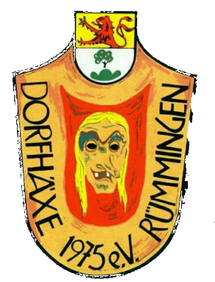

Kampagne Dorfhäxe Rümmingen 2023/2024

Datum | Veranstaltung | Uhrzeit
2023-11-11 | Fasnachtseröffnung (Chürbse)
24.&25.11.2023 | Theaterbewirtung
2023-12-31 | Altjohr-Bier | 11.00 Uhr
2024-01-13 | Weihnachtsbaumsammlung | 09.00 Uhr
2024-02-08 | Hemdglunki mit Schlüsselübergabe und Ausklang im Vereinsheim
2024-02-12 | Rosenmontag Rümmingen | 09.00 Uhr
2024-02-17 | Kinderfasnacht | 14.00 Uhr
2024-02-17 | Bunter Abend Vereinsheim | 19.00 Uhr
2024-02-26 | Fasnachtsfeuer mit Häxeverbrennung | 18.30 Uhr
2024-05-01 | Maiwanderung | 10.00 Uhr
15.&16.06.2024 | Dorfhock Rümmingen
2024-10-11 | Generalversammlung Förder- und Hauptverein | 19.15 Uhr bzw. 20.15 Uhr
2024-11-11 | Fasnachtseröffnung

